Foglio1
 | YM1623 AI
FOTO | COD.ART. | DESCRIZIONE | BOX | ASS | PAIA
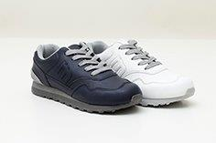 | YM1623 | NERO 40/45 | 151 | 10 | 1510
 | YM1623 | BIANCO 35/40 | 3 | 10 | 30
 | YM1623 | NERO 40 | 1 | 10 | 10
 | YM1623 | NERO 41 | 2 | 10 | 20
 | YM1623 | NERO 42 | 2 | 10 | 20
 | YM1623 | NERO 43 | 2 | 10 | 20
 | YM1623 | NERO 44 | 2 | 10 | 20
 | YM1623 | NERO 45 | 1 | 10 | 10

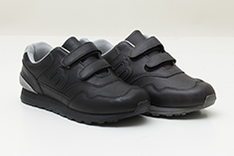 | YM1623A | BIANCO 35/40 | 7 | 10 | 70
 | YM1623A | NERO 35/40 | 1 | 10 | 10

TOT.PAIA |  |  |  |  | 1720

